OUT-損失等級期望值
損失等級 | 說明 | 說明 | 標示 | 平均數值(仟元/年) |  |  | 累計平均數值(仟元/年)
 |  |  |  | 案件期初設計及調查 (表2-8) | 風險改善緩解方案 A (表2-8) | 風險改善緩解方案 B (表2-8) | 案件期初設計及調查 | 風險改善緩解方案 A | 風險改善緩解方案 B
Impact Level 01 | 未發生火災，僅營業中斷損失 | 1 | 1.0-未發生火災，僅營業中斷損失 | 10.47 | 13.05 | 10.66 | 10.47 | 13.05 | 10.66
Impact Level 02 | 危害侷限在3個電芯以下的範圍 | 4.5 | 4.5-危害侷限在3個電芯以下的範圍 | 20.87 | 19.16 | 15.75 | 31.34 | 32.20 | 26.41
Impact Level 03 | 危害侷限在1個模組的範圍 | 5.2 | 5.2-危害侷限在1個模組的範圍 | 27.13 | 21.08 | 17.53 | 58.47 | 53.29 | 43.94
Impact Level 04 | 危害侷限在3個模組以下的範圍 | 5.7 | 5.7-危害侷限在3個模組以下的範圍 | 56.02 | 57.86 | 43.29 | 114.5 | 111.15 | 87.23
Impact Level 05 | 危害侷限在1個電池櫃的範圍 | 7.8 | 7.8-危害侷限在1個電池櫃的範圍 | 94.54 | 81.17 | 45.60 | 209.0 | 192.3 | 132.8
Impact Level 06 | 危害侷限在1-3個電池櫃的範圍 | 8.8 | 8.8-危害侷限在1-3個電池櫃的範圍 | 94.46 | 53.02 | 25.54 | 303.5 | 245.3 | 158.4
Impact Level 07 | 儲能空間內電池櫃幾乎完全火損或水損 | 9.5 | 9.5-儲能空間內電池櫃幾乎完全火損或水損 | 30.53 | 15.55 | 6.25 | 334.0 | 260.9 | 164.6
Impact Level 08 | 熱煙或毒性氣體危害至儲能空間區劃以外範圍 | 10 | 10-熱煙或毒性氣體危害至儲能空間區劃以外範圍 | 35.82 | 14.36 | 4.92 | 369.8 | 275.3 | 169.5

階段 | 臨界 y
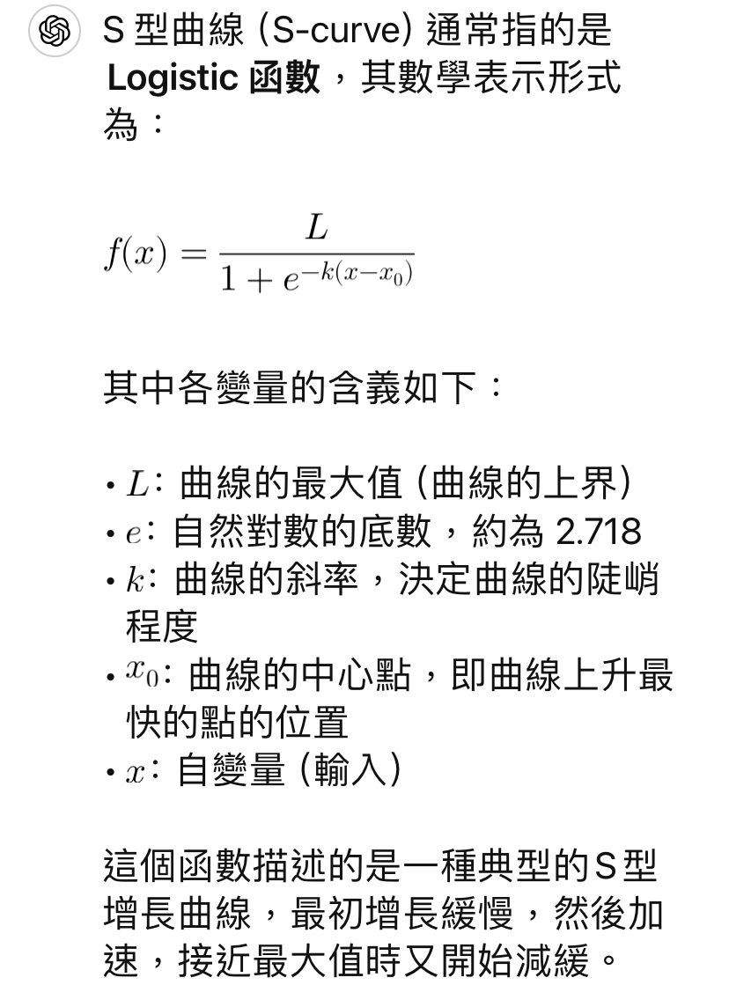
1.0 | 0
1.0 | 400 |  |  |  |  |  |  |  | S 型曲線（S-curve）通常指的是**Logistic 函數**，其數學表示形式為：
4.5 | 0
4.5 | 400 |  |  |  |  |  |  |  | \[
5.2 | 0 |  |  |  |  |  |  |  | f(x) = \frac{L}{1 + e^{-k(x - x_0)}}
5.2 | 400 |  |  |  |  |  |  |  | \]
5.7 | 0
5.7 | 400 |  |  |  |  |  |  |  | 其中各變量的含義如下：
7.8 | 0
7.8 | 400 |  |  |  |  |  |  |  | #NAME?
8.8 | 0 |  |  |  |  |  |  |  | - \(e\)：自然對數的底數，約為 2.718
8.8 | 400 |  |  |  |  |  |  |  | #NAME?
9.5 | 0 |  |  |  |  |  |  |  | #NAME?
9.5 | 400 |  |  |  |  |  |  |  | #NAME?
10.0 | 0
10.0 | 400 |  |  |  |  |  |  |  | 這個函數描述的是一種典型的S型增長曲線，最初增長緩慢，然後加速，接近最大值時又開始減緩。

S曲線 (2)
經濟損失等級期望值累加曲線
經濟損失等級期望值累加曲線
損失等級 | 說明 | 說明 | 標示 | 累計平均數值(仟元/年)
 |  |  |  | 案件期初設計及調查 | x' | x-x' | k | x0 | 風險改善緩解方案 A | 風險改善緩解方案 B
Impact Level 01 | 未發生火災，僅營業中斷損失 | 1 | 1.0-未發生火災，僅營業中斷損失 | 2.00 | #NUM! | #NUM! | 9999.00 | 7.00 | 13.05 | 10.66
Impact Level 02 | 危害侷限在3個電芯以下的範圍 | 4.5 | 4.5-危害侷限在3個電芯以下的範圍 | 31.34 | #NUM! | #NUM! |  |  | 32.20 | 26.41
Impact Level 03 | 危害侷限在1個模組的範圍 | 5.2 | 5.2-危害侷限在1個模組的範圍 | 58.47 | #NUM! | #NUM! |  |  | 53.29 | 43.94
Impact Level 04 | 危害侷限在3個模組以下的範圍 | 5.7 | 5.7-危害侷限在3個模組以下的範圍 | 114.49 | #NUM! | #NUM! |  |  | 111.15 | 87.23
Impact Level 05 | 危害侷限在1個電池櫃的範圍 | 7.8 | 7.8-危害侷限在1個電池櫃的範圍 | 209.02 | #NUM! | #NUM! |  |  | 192.32 | 132.83
Impact Level 06 | 危害侷限在1-3個電池櫃的範圍 | 8.8 | 8.8-危害侷限在1-3個電池櫃的範圍 | 303.49 | #NUM! | #NUM! |  |  | 245.34 | 158.37
Impact Level 07 | 儲能空間內電池櫃幾乎完全火損或水損 | 9.5 | 9.5-儲能空間內電池櫃幾乎完全火損或水損 | 334.02 | #NUM! | #NUM! |  |  | 260.89 | 164.62
Impact Level 08 | 熱煙或毒性氣體危害至儲能空間區劃以外範圍 | 10 | 10-熱煙或毒性氣體危害至儲能空間區劃以外範圍 | 369.83 | #NUM! | #NUM! |  |  | 275.25 | 169.54
 |  |  |  |  |  | #NUM!
階段 | 臨界 y

1.0 | 0
1.0 | 100 |  |  |  |  |  |  |  |  | S 型曲線（S-curve）通常指的是**Logistic 函數**，其數學表示形式為：
4.5 | 0
4.5 | 100 |  |  |  |  |  |  |  |  | \[
5.2 | 0 |  |  |  |  |  |  |  |  | f(x) = \frac{L}{1 + e^{-k(x - x_0)}}
5.2 | 100 |  |  |  |  |  |  |  |  | \]
5.7 | 0
5.7 | 100 |  |  |  |  |  |  |  |  | 其中各變量的含義如下：
7.8 | 0
7.8 | 100 |  |  |  |  |  |  |  |  | #NAME?
8.8 | 0 |  |  |  |  |  |  |  |  | - \(e\)：自然對數的底數，約為 2.718
8.8 | 100 |  |  |  |  |  |  |  |  | #NAME?
9.5 | 0 |  |  |  |  |  |  |  |  | #NAME?
9.5 | 100 |  |  |  |  |  |  |  |  | #NAME?
10.0 | 0
10.0 | 100 |  |  |  |  |  |  |  |  | 這個函數描述的是一種典型的S型增長曲線，最初增長緩慢，然後加速，接近最大值時又開始減緩。

S曲線
經濟損失等級期望值累加曲線
經濟損失等級期望值累加曲線
損失等級 | 說明 | 說明 | 標示 | 累計平均數值(仟元/年)
 |  |  |  | 案件期初設計及調查 | x' | x-x' | k | x0 | 風險改善緩解方案 A | 風險改善緩解方案 B
Impact Level 01 | 未發生火災，僅營業中斷損失 | 1 | 1.0-未發生火災，僅營業中斷損失 | 10.47 | 369.83 | 359.36 | 53687092.20 | 5.70 | 13.05 | 10.66
Impact Level 02 | 危害侷限在3個電芯以下的範圍 | 4.5 | 4.5-危害侷限在3個電芯以下的範圍 | 31.34 | 369.83 | 338.49 |  |  | 32.20 | 26.41
Impact Level 03 | 危害侷限在1個模組的範圍 | 5.2 | 5.2-危害侷限在1個模組的範圍 | 58.47 | 369.83 | 311.37 |  |  | 53.29 | 43.94
Impact Level 04 | 危害侷限在3個模組以下的範圍 | 5.7 | 5.7-危害侷限在3個模組以下的範圍 | 114.49 | 369.83 | 255.35 |  |  | 111.15 | 87.23
Impact Level 05 | 危害侷限在1個電池櫃的範圍 | 7.8 | 7.8-危害侷限在1個電池櫃的範圍 | 209.02 | 369.83 | 160.81 |  |  | 192.32 | 132.83
Impact Level 06 | 危害侷限在1-3個電池櫃的範圍 | 8.8 | 8.8-危害侷限在1-3個電池櫃的範圍 | 303.49 | 369.83 | 66.35 |  |  | 245.34 | 158.37
Impact Level 07 | 儲能空間內電池櫃幾乎完全火損或水損 | 9.5 | 9.5-儲能空間內電池櫃幾乎完全火損或水損 | 334.02 | 369.83 | 35.82 |  |  | 260.89 | 164.62
Impact Level 08 | 熱煙或毒性氣體危害至儲能空間區劃以外範圍 | 10 | 10-熱煙或毒性氣體危害至儲能空間區劃以外範圍 | 369.83 | 369.83 | 0.00 |  |  | 275.25 | 169.54
 |  |  |  |  |  | 1527.55
階段 | 臨界 y

1.0 | 0
1.0 | 100 |  |  |  |  |  |  |  |  | S 型曲線（S-curve）通常指的是**Logistic 函數**，其數學表示形式為：
4.5 | 0
4.5 | 100 |  |  |  |  |  |  |  |  | \[
5.2 | 0 |  |  |  |  |  |  |  |  | f(x) = \frac{L}{1 + e^{-k(x - x_0)}}
5.2 | 100 |  |  |  |  |  |  |  |  | \]
5.7 | 0
5.7 | 100 |  |  |  |  |  |  |  |  | 其中各變量的含義如下：
7.8 | 0
7.8 | 100 |  |  |  |  |  |  |  |  | #NAME?
8.8 | 0 |  |  |  |  |  |  |  |  | - \(e\)：自然對數的底數，約為 2.718
8.8 | 100 |  |  |  |  |  |  |  |  | #NAME?
9.5 | 0 |  |  |  |  |  |  |  |  | #NAME?
9.5 | 100 |  |  |  |  |  |  |  |  | #NAME?
10.0 | 0
10.0 | 100 |  |  |  |  |  |  |  |  | 這個函數描述的是一種典型的S型增長曲線，最初增長緩慢，然後加速，接近最大值時又開始減緩。

